wassertext.csv
Fov | Colorfactor 0 | Colorfactor 0.5 | Colorfactor 1
1 | 100 | 100 | 100
2 | 100 | 99.987777778 | 99.908518519
3 | 100 | 99.987777778 | 99.908518519
4 | 100 | 99.987777778 | 99.908518519
5 | 100 | 99.987777778 | 99.908518519
6 | 100 | 99.987777778 | 99.908518519
7 | 100 | 99.987777778 | 99.908518519
8 | 100 | 99.987777778 | 99.907407407
9 | 100 | 99.985925926 | 99.895185185
10 | 100 | 99.982222222 | 99.861851852
11 | 100 | 99.971851852 | 99.785925926
12 | 100 | 99.945185185 | 99.681851852
13 | 100 | 99.922592593 | 99.58962963
14 | 100 | 99.898518519 | 99.505185185
15 | 100 | 99.88 | 99.407037037
16 | 100 | 99.861481481 | 99.288518519
17 | 100 | 99.835185185 | 99.175555556
18 | 100 | 99.820740741 | 99.07037037
19 | 100 | 99.811111111 | 98.972592593
20 | 100 | 99.8 | 98.887777778
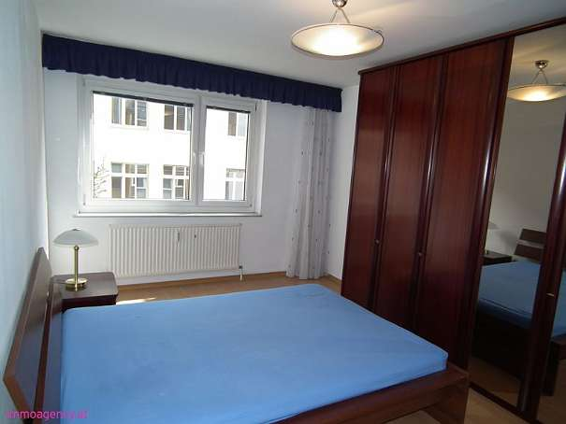

21 | 100 | 99.791111111 | 98.824814815
22 | 100 | 99.784444444 | 98.777777778
23 | 100 | 99.78 | 98.735555556
24 | 100 | 99.774444444 | 98.707777778
25 | 100 | 99.77 | 98.676666667
26 | 100 | 99.767037037 | 98.641111111
27 | 100 | 99.764074074 | 98.614074074
28 | 100 | 99.761481481 | 98.591851852
29 | 100 | 99.762222222 | 98.572592593
30 | 100 | 99.760740741 | 98.561111111
31 | 100 | 99.761851852 | 98.551481481
32 | 100 | 99.761481481 | 98.544074074
33 | 100 | 99.76 | 98.545925926
34 | 100 | 99.761111111 | 98.547037037
35 | 100 | 99.761851852 | 98.556666667
36 | 100 | 99.764074074 | 98.568148148
37 | 100 | 99.764814815 | 98.573333333
38 | 100 | 99.766666667 | 98.586666667
39 | 100 | 99.770740741 | 98.59962963 | gesetzte Größe: 600x450 | gesetzte Größe: 600x450
40 | 100 | 99.773703704 | 98.614814815
41 | 100 | 99.777407407 | 98.631111111
42 | 100 | 99.781481481 | 98.643703704
43 | 100 | 99.784814815 | 98.664074074
44 | 100 | 99.787407407 | 98.691111111
45 | 100 | 99.79037037 | 98.711851852
46 | 100 | 99.792222222 | 98.729259259
47 | 100 | 99.794814815 | 98.75
48 | 100 | 99.798888889 | 98.770740741
49 | 100 | 99.803703704 | 98.8
50 | 100 | 99.806666667 | 98.82962963
51 | 100 | 99.81 | 98.852962963
52 | 100 | 99.813333333 | 98.873703704
53 | 100 | 99.815925926 | 98.895185185
54 | 100 | 99.82037037 | 98.911111111
55 | 100 | 99.825185185 | 98.928518519
56 | 100 | 99.828148148 | 98.946296296
57 | 100 | 99.833333333 | 98.964444444
58 | 100 | 99.837037037 | 98.981481481
59 | 100 | 99.839259259 | 99.004444444
60 | 100 | 99.842962963 | 99.025925926
61 | 100 | 99.844814815 | 99.04037037
62 | 100 | 99.846666667 | 99.061481481
63 | 100 | 99.848148148 | 99.077407407
64 | 100 | 99.851481481 | 99.091481481
65 | 100 | 99.853703704 | 99.10962963
66 | 100 | 99.857037037 | 99.126296296
67 | 100 | 99.85962963 | 99.143333333
68 | 100 | 99.861851852 | 99.15962963
69 | 100 | 99.864814815 | 99.182222222
70 | 100 | 99.867777778 | 99.201111111
71 | 100 | 99.871851852 | 99.218148148
72 | 100 | 99.874444444 | 99.239259259
73 | 100 | 99.875185185 | 99.257407407
74 | 100 | 99.877037037 | 99.274444444
75 | 100 | 99.878148148 | 99.298888889
76 | 100 | 99.88037037 | 99.312222222
77 | 100 | 99.883703704 | 99.327037037
78 | 100 | 99.885555556 | 99.344074074
79 | 100 | 99.89 | 99.358888889
80 | 100 | 99.893333333 | 99.368888889
81 | 100 | 99.896666667 | 99.379259259
82 | 100 | 99.898888889 | 99.394074074
83 | 100 | 99.900740741 | 99.407777778
84 | 100 | 99.901481481 | 99.417777778
85 | 100 | 99.903333333 | 99.428148148
86 | 100 | 99.904074074 | 99.437037037
87 | 100 | 99.906296296 | 99.451481481
88 | 100 | 99.91037037 | 99.461111111
89 | 100 | 99.912222222 | 99.474814815

